Пример1Х
$$\sum_{i=1}^{12}{2^{−l(i)}≤1}$$
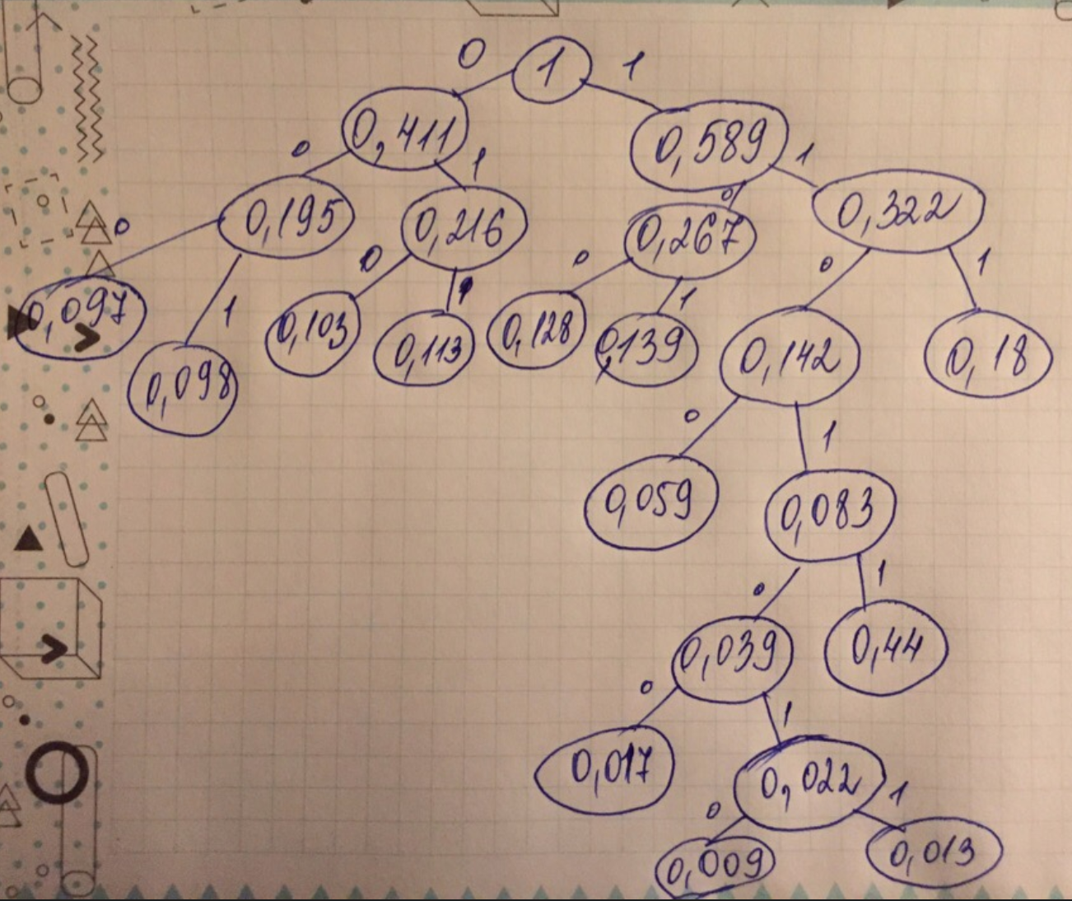
Энтропия и избыточность, оптимальное кодирование
Цель оптимального кодиования: минимизировать избыточность
 |  |  | Формула избыточности при двоичном кодировании |  |  |  | Вариант 1
 | Алфавит сообщения | Частота | Вероятность P(I) | p(I)Log2(p(i) | Ед. измер. | Вероятность | 1 | 2 | 3 | 4 | 5 | 6 | 7 | 8 | 9 | 10 | 11 | Код | Длина кода | Произведение длины на вероятность | Для неравенства Крафта-Макмиллана
1 |  | 180 | 0.18 | -0.4453076139 |  | 0.18 | 0.18 | 0.18 | 0.18 | 0.18 | 0.18 | 0.216 | 0.267 | 0.322 | 0.411 | 0.411 | 1 | 111 | 3 | 0.54 | 0.125
2 |  | 139 | 0.139 | -0.39571120646 |  | 0.139 | 0.139 | 0.139 | 0.139 | 0.142 | 0.195 | 0.195 | 0.216 | 0.267 | 0.322 | 0.589 |  | 101 | 3 | 0.417 | 0.125
3 |  | 128 | 0.128 | -0.37962038844 |  | 0.128 | 0.128 | 0.128 | 0.128 | 0.139 | 0.142 | 0.18 | 0.195 | 0.216 | 0.267 |  |  | 100 | 3 | 0.384 | 0.125
4 |  | 113 | 0.113 | -0.35545340141 |  | 0.113 | 0.113 | 0.113 | 0.113 | 0.128 | 0.139 | 0.142 | 0.18 | 0.195 |  |  |  | 011 | 3 | 0.339 | 0.125
5 |  | 103 | 0.103 | -0.33776622702 |  | 0.103 | 0.103 | 0.103 | 0.103 | 0.113 | 0.128 | 0.139 | 0.142 |  |  |  |  | 010 | 3 | 0.309 | 0.125
6 |  | 98 | 0.098 | -0.32840529517 |  | 0.098 | 0.098 | 0.098 | 0.098 | 0.103 | 0.113 | 0.128 |  |  |  |  |  | 001 | 3 | 0.294 | 0.125
7 |  | 97 | 0.097 | -0.32648952992 |  | 0.097 | 0.097 | 0.097 | 0.097 | 0.098 | 0.103 |  |  |  |  |  |  | 000 | 3 | 0.291 | 0.125
8 |  | 59 | 0.059 | -0.24090533288 |  | 0.059 | 0.059 | 0.059 | 0.083 | 0.097 |  |  |  |  |  |  |  | 1100 | 4 | 0.236 | 0.0625
9 |  | 44 | 0.044 | -0.19827951731 |  | 0.044 | 0.044 | 0.044 | 0.059 |  |  |  |  |  |  |  |  | 11011 | 5 | 0.22 | 0.03125
10 |  | 17 | 0.017 | -0.099931464538 |  | 0.017 | 0.022 | 0.039 |  |  |  |  |  |  |  |  |  | 110100 | 6 | 0.102 | 0.015625
11 |  | 13 | 0.013 | -0.081449479365 |  | 0.013 | 0.017 |  |  |  |  |  |  |  |  |  |  | 1101010 | 7 | 0.091 | 0.0078125
12 |  | 9 | 0.009 | -0.061162733549 |  | 0.009 |  |  |  |  |  |  |  |  |  |  |  | 1101011 | 7 | 0.063 | 0.0078125
13 |  | 1000 | Энтропия (H) | 3.25048219 | бит/символ |  |  |  |  |  |  |  |  |  |  |  |  |  | Средняя длина кодового слова | 3,286 | 1
 |  |  | Полная энтропия сообщения | 3250.48219 | бит |  |  |  |  |  |  |  |  |  |  |  |  |  | Избыточность | 0.010808828374
Равномерное кодирование CP866/ASCII (E) (средняя длина кода равна 1 байт/символ) |  |  |  | 8 | бит/символ |  |  |  |  |  |  |  |  |  |  |  |  |  |  | 1.08%
Избыточность (R) |  |  |  | 0.59368972625
Равномерное кодирование UNICODE (E) (средняя длина кода 2 байта/символ) |  |  |  | 16 | бит/символ
Избыточность (R) |  |  |  | 0.79684486313
Префиксный код Шеннона-Фано (E) (средняя длина кода бит/символ) |  |  |  | 3.321 | бит/символ
Избыточность (R) |  |  |  | 0.021233908472
Префиксный код Хаффмана (E) (средняя длина кода бит/символ) |  |  |  | 3.286 | бит/символ
Избыточность (R) |  |  |  | 0.010808828374

Лист1
$$\sum_{i=1}^{12}{2^{−l(i)}≤1}$$

 | Вариант 1
Вероятность | 1 | 2 | 3 | 4 | 5 | 6 | 7 | 8 | 9 | 10 | 11 | Код | Длина кода | Произведение длины на вероятность | Для неравенства Крафта-Макмиллана
0.148 | 0.148 | 0.148 | 0.148 | 0.148 | 0.256 | 0.256 | 0.256 | 0.286 | 0.458 | 0.458 | 1 | 110 | 3 | 0.444 | 0.125
0.138 | 0.138 | 0.138 | 0.138 | 0.138 | 0.148 | 0.204 | 0.254 | 0.256 | 0.286 | 0.542 |  | 101 | 3 | 0.414 | 0.125
0.137 | 0.137 | 0.137 | 0.137 | 0.137 | 0.138 | 0.148 | 0.204 | 0.254 | 0.256 |  |  | 100 | 3 | 0.411 | 0.125
0.117 | 0.117 | 0.117 | 0.117 | 0.117 | 0.137 | 0.138 | 0.148 | 0.204 |  |  |  | 011 | 3 | 0.351 | 0.125
0.103 | 0.103 | 0.103 | 0.103 | 0.103 | 0.117 | 0.137 | 0.138 |  |  |  |  | 010 | 3 | 0.309 | 0.125
0.101 | 0.101 | 0.101 | 0.101 | 0.101 | 0.103 | 0.117 |  |  |  |  |  | 001 | 3 | 0.303 | 0.125
0.094 | 0.094 | 0.094 | 0.096 | 0.096 | 0.101 |  |  |  |  |  |  | 1111 | 4 | 0.376 | 0.0625
0.066 | 0.066 | 0.066 | 0.094 | 0.16 |  |  |  |  |  |  |  | 1110 | 4 | 0.264 | 0.0625
0.052 | 0.052 | 0.052 | 0.066 |  |  |  |  |  |  |  |  | 0001 | 4 | 0.208 | 0.0625
0.033 | 0.033 | 0.044 |  |  |  |  |  |  |  |  |  | 00001 | 5 | 0.165 | 0.03125
0.009 | 0.011 |  |  |  |  |  |  |  |  |  |  | 000001 | 6 | 0.054 | 0.015625
0.002 |  |  |  |  |  |  |  |  |  |  |  | 000000 | 6 | 0.012 | 0.015625
 |  |  |  |  |  |  |  |  |  |  |  |  | Средняя длина кодового слова | 3,311 | 1
 |  |  |  |  |  |  |  |  |  |  |  |  | Избыточность | 0,011815684
 |  |  |  |  |  |  |  |  |  |  |  |  |  | 1.18%
(0, 094; 0, 066; 0, 052; 0, 138; 0, 148; 0, 033; 0, 009; 0, 002; 0, 101; 0, 117; 0, 103; 0, 137

